Portada

Afiliados Extranjeros
a la
Seguridad Social

 | ÍNDICE

Diciembre 2024

Indice
AFILIACIÓN MEDIA DE EXTRANJEROS A LA SEGURIDAD SOCIAL

ÍNDICE
Datos desestacionalizados
Resumen diario
Variación por Comunidad Autónoma
Distribución por regímenes, país de procedencia y género
Evolución de afiliados Extranjeros
Afiliación por regímenes, provincias y CC AA - Unión Europea
Afiliación por regímenes, provincias y CC AA - NO Unión Europea
Afiliación por regímenes, provincias y CC AA - TOTAL
Afiliación por género, provincias y CC AA
Evolución de la afiliación media de Extranjeros
Evolución de la afiliación de Extranjeros por provincias y CC AA
Reg. General. Distribución por sectores de actividad (gráfico)
Reg. General. Distribución por sectores de actividad
Reg. Autónomos. Distribución por sectores de actividad (gráfico)
Reg. Autónomos Distribución por sectores de actividad
Gráficos evolución, según país de procedencia
Distribución por paises de procedencia
Por nacionalidad, régimen, género (gráfico dinámico)

DISTRIBUCIÓN POR CC AA
Andalucia | - Por Regímenes | - Por Sectores | - Por Paises
Aragón | - Por Regímenes | - Por Sectores | - Por Paises
Asturias | - Por Regímenes | - Por Sectores | - Por Paises
ILLES BALEARS | - Por Regímenes | - Por Sectores | - Por Paises
Islas Canarias | - Por Regímenes | - Por Sectores | - Por Paises
Cantabria | - Por Regímenes | - Por Sectores | - Por Paises
Castilla y León | - Por Regímenes | - Por Sectores | - Por Paises
Castilla la Mancha | - Por Regímenes | - Por Sectores | - Por Paises
Cataluña | - Por Regímenes | - Por Sectores | - Por Paises
C. Valenciana | - Por Regímenes | - Por Sectores | - Por Paises
Extremadura | - Por Regímenes | - Por Sectores | - Por Paises
Galicia | - Por Regímenes | - Por Sectores | - Por Paises
Madrid | - Por Regímenes | - Por Sectores | - Por Paises
R. de Murcia | - Por Regímenes | - Por Sectores | - Por Paises
Navarra | - Por Regímenes | - Por Sectores | - Por Paises
País Vasco | - Por Regímenes | - Por Sectores | - Por Paises
La Rioja | - Por Regímenes | - Por Sectores | - Por Paises
Ceuta | - Por Regímenes | - Por Sectores | - Por Paises
Melilla | - Por Regímenes | - Por Sectores | - Por Paises

Desestacionalizados
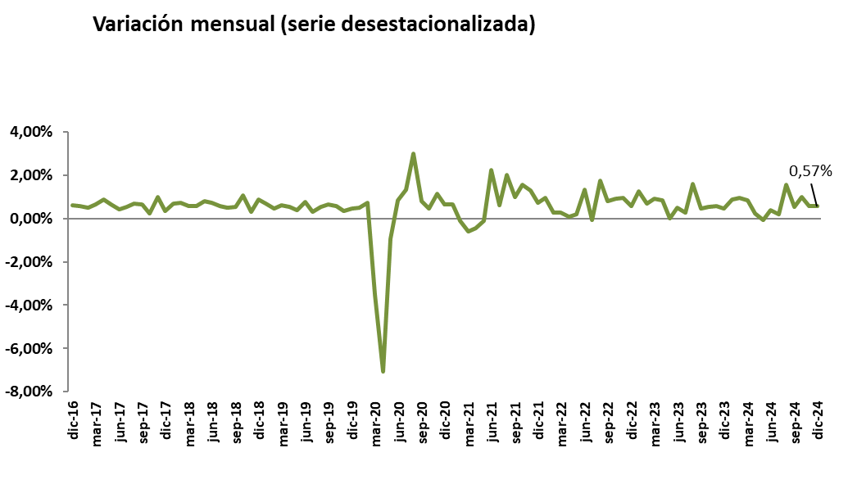
Diciembre 2024
 |  |  |  |  | VOLVER AL ÍNDICE

Afiliados
Desestacionalizados
2.927.598

VARIACIÓN
MENSUAL
16.536
0,57 %

 | Mes-Año | Ajuste estacional
 | Jan-14 | 1,567,954
 | Feb-14 | 1,568,037
 | Mar-14 | 1,563,165
 | Apr-14 | 1,559,959
 | May-14 | 1,559,707
 | Jun-14 | 1,560,920
 | Jul-14 | 1,562,890
 | Aug-14 | 1,565,567
 | Sep-14 | 1,568,049
 | Oct-14 | 1,569,357
 | Nov-14 | 1,571,416
 | Dec-14 | 1,574,319
 | Jan-15 | 1,573,809
 | Feb-15 | 1,580,072
 | Mar-15 | 1,591,196
 | Apr-15 | 1,601,101
 | May-15 | 1,610,644
 | Jun-15 | 1,613,818
 | Jul-15 | 1,618,298
 | Aug-15 | 1,624,700
 | Sep-15 | 1,632,000
 | Oct-15 | 1,634,143
 | Nov-15 | 1,645,809
 | Dec-15 | 1,653,113
 | Jan-16 | 1,661,676
 | Feb-16 | 1,667,771
 | Mar-16 | 1,672,729
 | Apr-16 | 1,675,239
 | May-16 | 1,677,188
 | Jun-16 | 1,689,171
 | Jul-16 | 1,699,973
 | Aug-16 | 1,708,495
 | Sep-16 | 1,714,598
 | Oct-16 | 1,730,965
 | Nov-16 | 1,731,678
 | Dec-16 | 1,742,425
 | Jan-17 | 1,752,613
 | Feb-17 | 1,761,329
 | Mar-17 | 1,772,846
 | Apr-17 | 1,788,321
 | May-17 | 1,800,362
 | Jun-17 | 1,808,104
 | Jul-17 | 1,817,893
 | Aug-17 | 1,830,626
 | Sep-17 | 1,842,403
 | Oct-17 | 1,846,848
 | Nov-17 | 1,865,485
 | Dec-17 | 1,872,375
 | Jan-18 | 1,885,516
 | Feb-18 | 1,899,372
 | Mar-18 | 1,910,057
 | Apr-18 | 1,921,052
 | May-18 | 1,936,900
 | Jun-18 | 1,951,265
 | Jul-18 | 1,962,521
 | Aug-18 | 1,972,614
 | Sep-18 | 1,983,314
 | Oct-18 | 2,004,872
 | Nov-18 | 2,011,014
 | Dec-18 | 2,028,931
 | Jan-19 | 2,042,641
 | Feb-19 | 2,051,979
 | Mar-19 | 2,064,751
 | Apr-19 | 2,076,227
 | May-19 | 2,084,473
 | Jun-19 | 2,100,135
 | Jul-19 | 2,106,976
 | Aug-19 | 2,118,502
 | Sep-19 | 2,132,715
 | Oct-19 | 2,145,171
 | Nov-19 | 2,152,556
 | Dec-19 | 2,162,399
 | Jan-20 | 2,173,511
 | Feb-20 | 2,189,421
 | Mar-20 | 2,112,884
 | Apr-20 | 1,963,439
 | May-20 | 1,945,255
 | Jun-20 | 1,962,013
 | Jul-20 | 1,988,192
 | Aug-20 | 2,047,965
 | Sep-20 | 2,064,365
 | Oct-20 | 2,074,203
 | Nov-20 | 2,098,314
 | Dec-20 | 2,112,389
 | Jan-21 | 2,125,921
 | Feb-21 | 2,123,606
 | Mar-21 | 2,111,182
 | Apr-21 | 2,101,666
 | May-21 | 2,099,570
 | Jun-21 | 2,146,990
 | Jul-21 | 2,160,232
 | Aug-21 | 2,204,054
 | Sep-21 | 2,225,856
 | Oct-21 | 2,260,779
 | Nov-21 | 2,290,099
 | Dec-21 | 2,306,664
 | Jan-22 | 2,329,176
 | Feb-22 | 2,335,216
 | Mar-22 | 2,342,004
 | Apr-22 | 2,343,637 | 1,633 | 0.07%
 | May-22 | 2,348,595 | 4,958 | 0.21%
 | Jun-22 | 2,379,846 | 31,251 | 1.33%
 | Jul-22 | 2,378,437 | -1,409 | -0.06%
 | Aug-22 | 2,419,877 | 41,440 | 1.74%
 | Sep-22 | 2,439,668 | 19,791 | 0.82%
 | Oct-22 | 2,462,109 | 22,441 | 0.92%
 | Nov-22 | 2,485,897 | 23,788 | 0.97%
 | Dec-22 | 2,500,677 | 14,780 | 0.59%
 | Jan-23 | 2,532,345 | 31,668 | 1.27%
 | Feb-23 | 2,549,823 | 17,478 | 0.69%
 | Mar-23 | 2,573,331 | 23,508 | 0.92%
 | Apr-23 | 2,594,640 | 21,309 | 0.83%
 | May-23 | 2,594,783 | 143 | 0.01%
 | Jun-23 | 2,607,613 | 12,830
 | Jul-23 | 2,614,921 | 7,308
 | Aug-23 | 2,657,187
 | Sep-23 | 2,669,101
 | Oct-23 | 2,683,504 | 14,403
 | Nov-23 | 2,699,274 | 15770
 | Dec-23 | 2,712,113 | 12839
 | Jan-24 | 2,736,169
 | Feb-24 | 2,762,085 | 0.0094716371686
 | Mar-24 | 2,785,473
 | Apr-24 | 2,792,096
 | May-24 | 2,790,263
 | Jun-24 | 2,801,255
 | Jul-24 | 2,806,557
 | Aug-24 | 2,849,998
 | Sep-24 | 2,865,086
 | Oct-24 | 2,894,162
 | Nov-24 | 2,911,062
 | Dec-24 | 2,927,598

Resumen diario
 | AFILIACIÓN DE EXTRANJEROS
 | RESUMEN DIARIO (Diciembre 2024)
VARIACIÓN DIARIA (DICIEMBRE 2024)
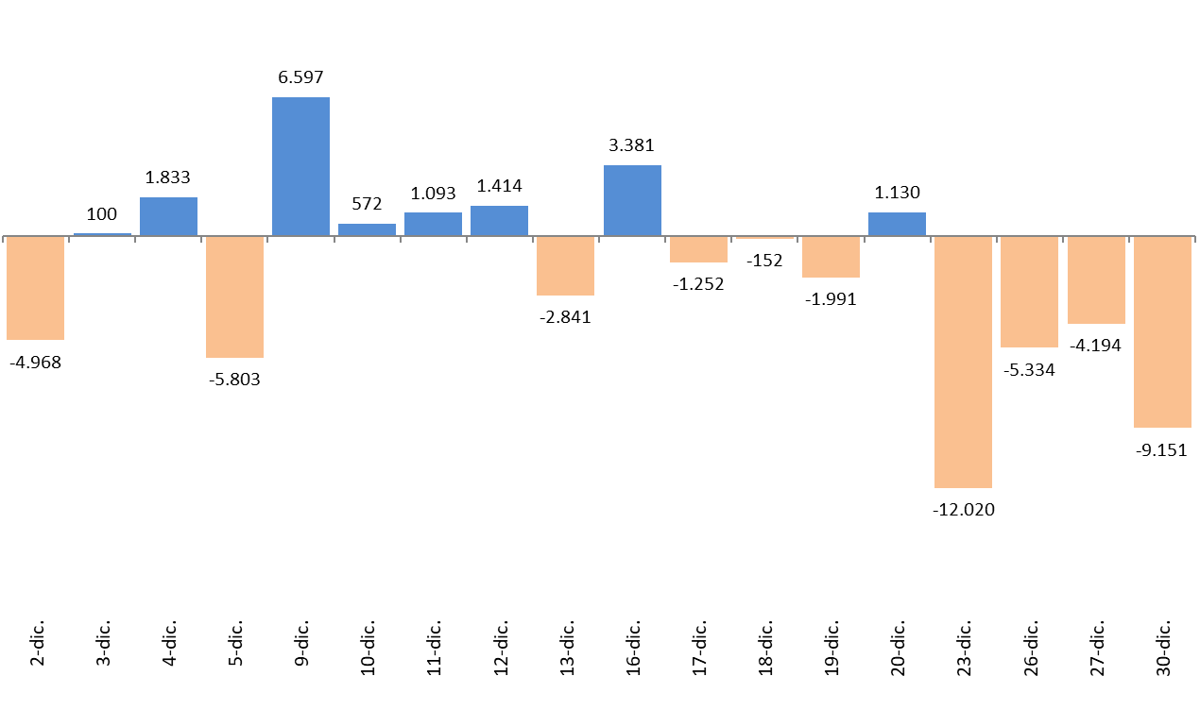
 | Fecha | TOTAL SISTEMA | Variación diaria |  | VOLVER AL ÍNDICE
 |  |  | Absoluta | en %
 | 2024-11-29 | 2,887,149
 | 2024-12-02 | 2,882,181 | -4,968 | -0.17%
 | 2024-12-03 | 2,882,281 | 100 | 0.00%
 | 2024-12-04 | 2,884,114 | 1,833 | 0.06%
 | 2024-12-05 | 2,878,311 | -5,803 | -0.20%
 | 2024-12-09 | 2,884,908 | 6,597 | 0.23%
 | 2024-12-10 | 2,885,480 | 572 | 0.02%
 | 2024-12-11 | 2,886,573 | 1,093 | 0.04%
 | 2024-12-12 | 2,887,987 | 1,414 | 0.05%
 | 2024-12-13 | 2,885,146 | -2,841 | -0.10%
 | 2024-12-16 | 2,888,527 | 3,381 | 0.12%
 | 2024-12-17 | 2,887,275 | -1,252 | -0.04%
 | 2024-12-18 | 2,887,123 | -152 | -0.01%
 | 2024-12-19 | 2,885,132 | -1,991 | -0.07%
 | 2024-12-20 | 2,886,262 | 1,130 | 0.04%
 | 2024-12-23 | 2,874,242 | -12,020 | -0.42%
 | 2024-12-26 | 2,868,908 | -5,334 | -0.19%
 | 2024-12-27 | 2,864,714 | -4,194 | -0.15%
 | 2024-12-30 | 2,855,563 | -9,151 | -0.32%

Variación por CCAA
 | AFILIACIÓN DE EXTRANJEROS
 | VARIACIÓN POR COMUNIDAD AUTÓNOMA (DICIEMBRE 2024)
 |  |  |  | Número de Afiliados |  | Diferencias |  | VOLVER AL ÍNDICE
VARIACION TOTAL DE AFILIADOS POR COMUNIDAD AUTÓNOMA ( Del 2 al 30 de Diciembre de 2024) | COMUNIDAD AUTÓNOMA | Código Provincia | Provincia | 2024-11-29 | 2025-12-30
 |  | 4 | Almeria | 85,039 | 84,877 | -162 | -0.19%
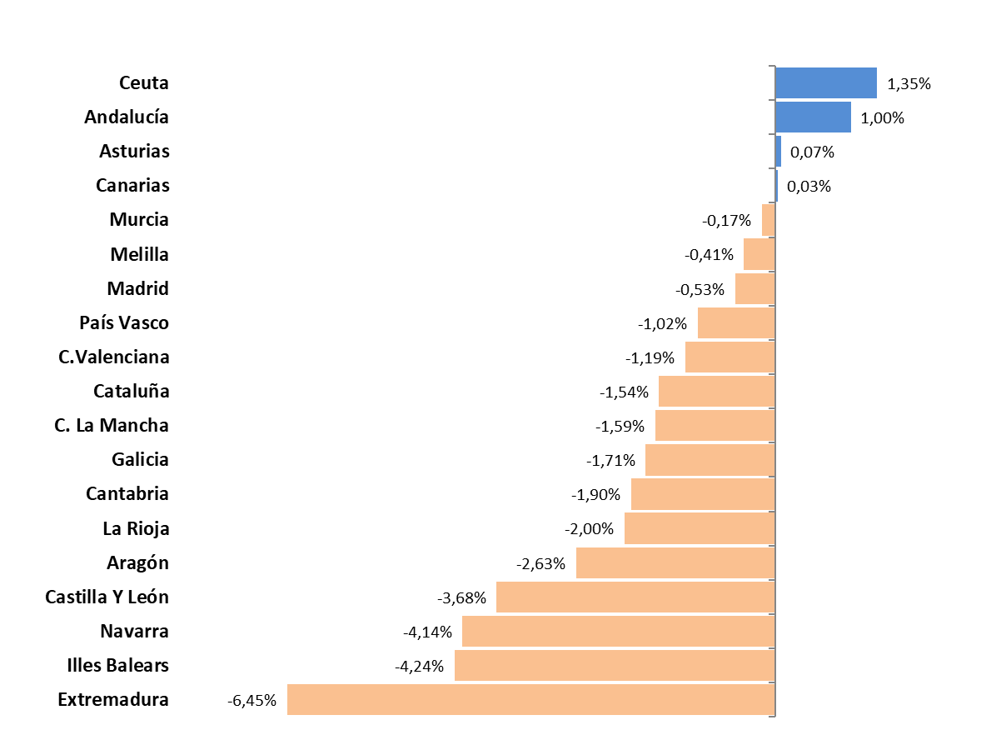
 |  | 11 | Cadiz | 17,552 | 17,175 | -377 | -2.15%
 |  | 14 | Cordoba | 15,431 | 15,846 | 415 | 2.69%
 |  | 18 | Granada | 29,885 | 30,603 | 718 | 2.40%
 |  | 21 | Huelva | 31,713 | 31,330 | -383 | -1.21%
 |  | 23 | Jaen | 19,109 | 23,971 | 4,862 | 25.44%
 |  | 29 | Malaga | 110,290 | 109,317 | -973 | -0.88%
 |  | 41 | Sevilla | 46,807 | 46,266 | -541 | -1.16%
 | Andalucía |  |  | 355,826 | 359,385 | 3,559 | 1.00%
 |  | 22 | Huesca | 19,750 | 19,573 | -177 | -0.90%
 |  | 44 | Teruel | 9,147 | 8,914 | -233 | -2.55%
 |  | 50 | Zaragoza | 71,052 | 68,833 | -2,219 | -3.12%
 | Aragón |  |  | 99,949 | 97,320 | -2,629 | -2.63%
 | Asturias | 33 | Asturias | 24,182 | 24,200 | 18 | 0.07%
 | Illes Balears | 7 | Illes Balears | 102,113 | 97,787 | -4,326 | -4.24%
 |  | 35 | Las Palmas | 69,381 | 69,349 | -32 | -0.05%
 |  | 38 | Santa Cruz Tenerife | 63,202 | 63,275 | 73 | 0.12%
 | Canarias |  |  | 132,583 | 132,624 | 41 | 0.03%
 | Cantabria | 39 | Cantabria | 18,373 | 18,023 | -350 | -1.90%
 |  | 5 | Avila | 5,275 | 4,968 | -307 | -5.82%
 |  | 9 | Burgos | 17,571 | 17,191 | -380 | -2.16%
 |  | 24 | Leon | 11,602 | 11,497 | -105 | -0.91%
 |  | 34 | Palencia | 5,412 | 5,172 | -240 | -4.43%
 |  | 37 | Salamanca | 8,562 | 8,423 | -139 | -1.62%
 |  | 40 | Segovia | 11,453 | 9,894 | -1,559 | -13.61%
 |  | 42 | Soria | 5,898 | 5,559 | -339 | -5.75%
 |  | 47 | Valladolid | 19,261 | 19,102 | -159 | -0.83%
 |  | 49 | Zamora | 4,094 | 4,039 | -55 | -1.34%
 | Castilla Y León |  |  | 89,128 | 85,845 | -3,283 | -3.68%
 |  | 2 | Albacete | 14,296 | 13,514 | -782 | -5.47%
 |  | 13 | Ciudad Real | 14,295 | 14,463 | 168 | 1.18%
 |  | 16 | Cuenca | 13,807 | 13,408 | -399 | -2.89%
 |  | 19 | Guadalajara | 17,897 | 17,473 | -424 | -2.37%
 |  | 45 | Toledo | 31,151 | 31,138 | -13 | -0.04%
 | C. La Mancha |  |  | 91,446 | 89,996 | -1,450 | -1.59%
 |  | 8 | Barcelona | 499,505 | 494,138 | -5,367 | -1.07%
 |  | 17 | Girona | 72,258 | 70,250 | -2,008 | -2.78%
 |  | 25 | Lleida | 44,514 | 43,745 | -769 | -1.73%
 |  | 43 | Tarragona | 56,189 | 54,004 | -2,185 | -3.89%
 | Cataluña |  |  | 672,466 | 662,137 | -10,329 | -1.54%
 |  | 3 | Alacant-Alicante | 126,679 | 125,093 | -1,586 | -1.25%
 |  | 12 | Castelló | 46,652 | 45,823 | -829 | -1.78%
 |  | 46 | Valencia | 168,143 | 166,494 | -1,649 | -0.98%
 | C.Valenciana |  |  | 341,474 | 337,410 | -4,064 | -1.19%
 |  | 6 | Badajoz | 11,717 | 10,755 | -962 | -8.21%
 |  | 10 | Caceres | 7,122 | 6,868 | -254 | -3.57%
 | Extremadura |  |  | 18,839 | 17,623 | -1,216 | -6.45%
 |  | 15 | A Coruña | 28,122 | 27,620 | -502 | -1.79%
 |  | 27 | Lugo | 9,982 | 9,837 | -145 | -1.45%
 |  | 32 | Ourense | 8,817 | 8,781 | -36 | -0.41%
 |  | 36 | Pontevedra | 21,106 | 20,623 | -483 | -2.29%
 | Galicia |  |  | 68,027 | 66,861 | -1,166 | -1.71%
 | Madrid | 28 | Madrid | 605,087 | 601,866 | -3,221 | -0.53%
 | Murcia | 30 | Murcia | 104,078 | 103,898 | -180 | -0.17%
 | Navarra | 31 | Navarra | 38,458 | 36,867 | -1,591 | -4.14%
 |  | 1 | Araba-Álava | 17,220 | 16,798 | -422 | -2.45%
 |  | 20 | Gipuzkoa | 33,125 | 32,789 | -336 | -1.01%
 |  | 48 | Bizkaia | 47,357 | 47,116 | -241 | -0.51%
 | País Vasco |  |  | 97,702 | 96,703 | -999 | -1.02%
 | La Rioja | 26 | La Rioja | 20,845 | 20,429 | -416 | -2.00%
 | Ceuta | 51 | Ceuta | 2,444 | 2,477 | 33 | 1.35%
 | Melilla | 52 | Melilla | 4,129 | 4,112 | -17 | -0.41%
 |  |  | TOTALES | 2,887,149 | 2,855,563 | -31,586 | -1.09%

Distribución REG-PAÍS-GÉNERO
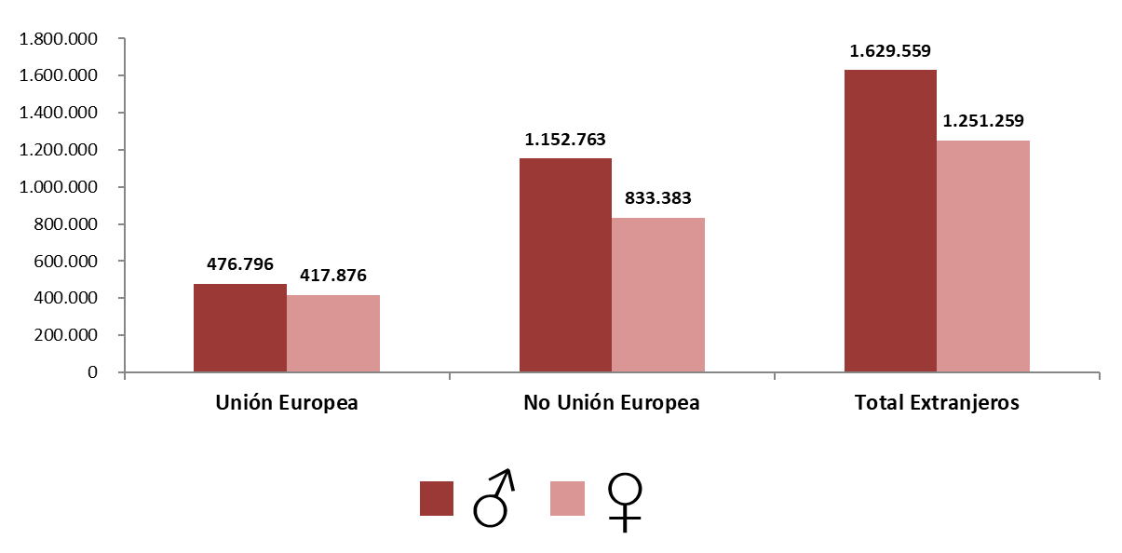
AFILIACIÓN DE EXTRANJEROS
DISTRIBUCIÓN POR REGÍMENES

MEDIA DICIEMBRE 2024 |  |  |  |  |  |  |  |  | VOLVER AL ÍNDICE

 | TOTAL GENERAL | General (1) | S.E. Agrario | S.E. Hogar | AUTÓNOMOS | MAR | CARBÓN | TOTAL
DE LA UNIÓN EUROPEA | 710,516 | 633,528 | 47,839 | 29,149 | 183,001 | 1,139 | 16 | 894,672
DE PAÍSES NO UNIÓN EUROPEA | 1,698,130 | 1,380,083 | 193,624 | 124,423 | 284,614 | 3,399 | 3 | 1,986,146
TOTAL EXTRANJEROS | 2,408,646 | 2,013,612 | 241,463 | 153,571 | 467,616 | 4,538 | 19 | 2,880,818
(1) No se incluyen los afiliados de los Sistemas Especiales Agrario y Hogar

Distribución porcentual Por regímenes
Distribución porcentual Según país de procedencia
GENERAL (TOTAL) | AUTÓNOMOS | MAR | CARBÓN
83.61% | 16.23% | 0.16% | 0.00%

 | Procedentes de países de la UE | Procedentes de otros paises
 | 894,672 | 1,986,146

DISTRIBUCIÓN POR GÉNERO

Evolución de afiliados
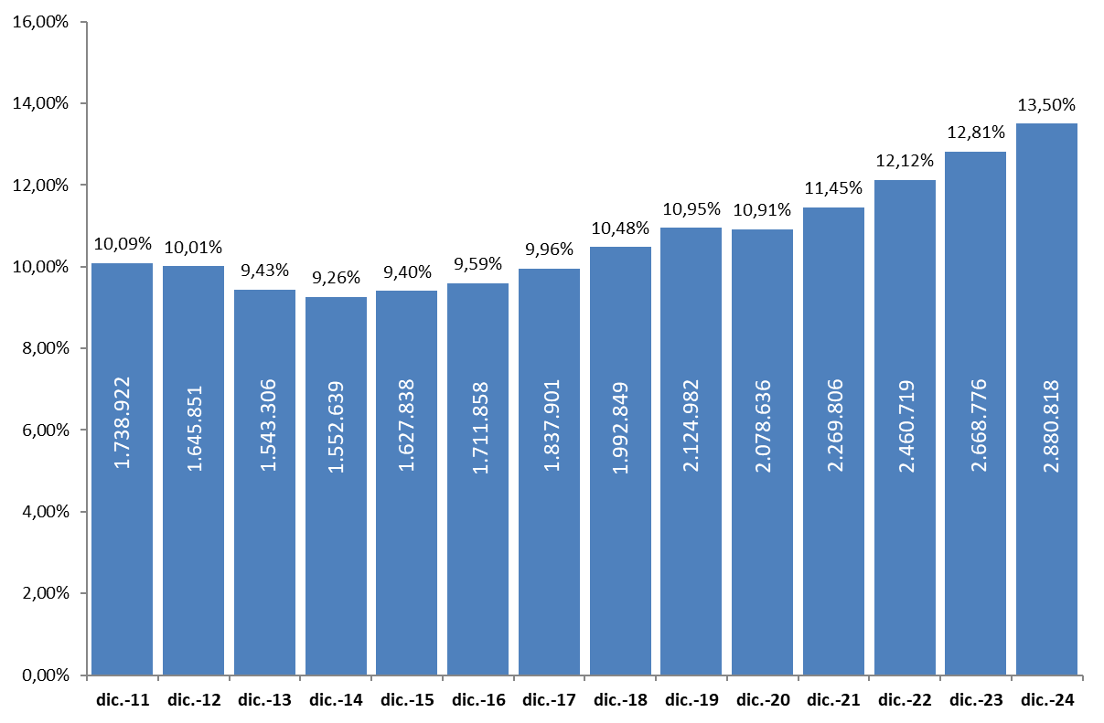
AFILIACIÓN DE EXTRANJEROS
AFILIADOS MEDIOS
EVOLUCIÓN DEL NÚMERO DE AFILIADOS EXTRANJEROS
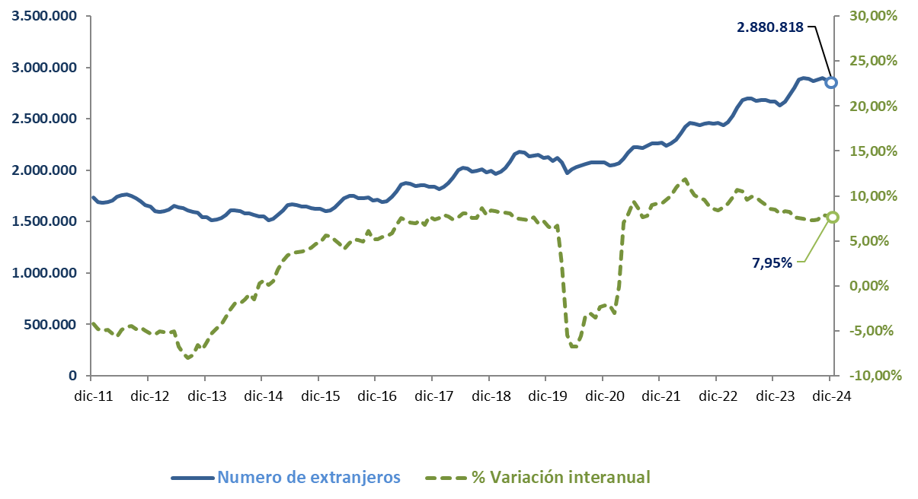

EVOLUCIÓN DEL PORCENTAJE DE EXTRANJEROS SOBRE TOTAL DE AFILIADOS

Total
 | AFILIACIÓN DE EXTRANJEROS
 | TOTAL EXTRANJEROS |  |  |  |  |  |  |  |  |  | VOLVER AL ÍNDICE

 | MEDIA DICIEMBRE 2024
Cód. Prov. | Prov. CC.AA. | TOTAL GENERAL | General (1) | S.E. Agrario | S.E. Hogar | AUTÓNOMOS | MAR | CARBÓN | TOTAL
4 | Almería | 76,970 | 33,494 | 42,553 | 923 | 8,094 | 107 | 0 | 85,171 | NÚMERO DE AFILIADOS Y PORCENTAJE SOBRE TOTAL DE EXTRANJEROS
11 | Cádiz | 11,815 | 10,213 | 572 | 1,030 | 5,530 | 65 | 0 | 17,410
14 | Córdoba | 14,158 | 6,466 | 6,723 | 969 | 1,747 | 0 | 0 | 15,905
18 | Granada | 24,142 | 15,389 | 7,462 | 1,291 | 6,317 | 19 | 0 | 30,478 | MEDIA DICIEMBRE 2024
21 | Huelva | 28,791 | 7,279 | 21,003 | 508 | 2,237 | 46 | 0 | 31,074
ANDALUCÍA | 12.47%
ARAGÓN | 3.44%
ASTURIAS | 0.84%
ILLES BALEARS | 3.44%
CANARIAS | 4.60%
CANTABRIA | 0.63%
CASTILLA Y LEÓN | 3.06%
CAST.-LA MANCHA | 3.17%
CATALUÑA | 23.23%
COM.VALENCIANA | 11.83%
EXTREMADURA | 0.64%
GALICIA | 2.36%
MADRID | 21.01%
REG. DE MURCIA | 3.62%
NAVARRA | 1.31%
PAÍS VASCO | 3.39%
LA RIOJA | 0.72%
CEUTA | 0.09%
MELILLA | 0.14%
23 | Jaén | 21,844 | 4,547 | 16,808 | 490 | 1,371 | 0 | 0 | 23,215
29 | Málaga | 75,763 | 68,864 | 2,113 | 4,786 | 33,605 | 169 | 0 | 109,537
41 | Sevilla | 39,577 | 29,444 | 6,623 | 3,509 | 6,981 | 11 | 0 | 46,568
 | ANDALUCÍA | 293,059 | 175,695 | 103,857 | 13,507 | 65,882 | 417 | 0 | 359,358
22 | Huesca | 18,037 | 14,771 | 2,619 | 647 | 1,730 | 0 | 0 | 19,767
44 | Teruel | 8,059 | 7,121 | 665 | 274 | 1,027 | 0 | 0 | 9,086
50 | Zaragoza | 61,169 | 52,887 | 4,004 | 4,277 | 9,114 | 0 | 0 | 70,283
 | ARAGÓN | 87,265 | 74,779 | 7,287 | 5,198 | 11,871 | 0 | 0 | 99,136
33 | ASTURIAS | 19,682 | 16,967 | 296 | 2,418 | 4,327 | 195 | 19 | 24,222
7 | ILLES BALEARS | 73,034 | 67,732 | 1,115 | 4,186 | 25,880 | 191 | 0 | 99,105
35 | Las Palmas | 53,407 | 50,645 | 1,208 | 1,555 | 15,569 | 315 | 0 | 69,291
38 | S.C.Tenerife | 46,209 | 43,754 | 1,533 | 922 | 16,731 | 265 | 0 | 63,206
 | CANARIAS | 99,616 | 94,399 | 2,741 | 2,477 | 32,300 | 580 | 0 | 132,497
39 | CANTABRIA | 15,042 | 13,331 | 199 | 1,512 | 3,114 | 91 | 0 | 18,246
5 | Ávila | 4,403 | 3,748 | 351 | 304 | 748 | 0 | 0 | 5,151
9 | Burgos | 15,377 | 13,952 | 478 | 947 | 2,123 | 0 | 0 | 17,500
24 | León | 9,960 | 8,713 | 537 | 710 | 1,645 | 0 | 0 | 11,605
34 | Palencia | 4,799 | 4,251 | 315 | 233 | 586 | 0 | 0 | 5,386
37 | Salamanca | 7,342 | 6,532 | 237 | 573 | 1,186 | 0 | 0 | 8,528
40 | Segovia | 9,667 | 7,773 | 1,395 | 499 | 1,046 | 0 | 0 | 10,713
42 | Soria | 5,285 | 4,693 | 350 | 243 | 497 | 0 | 0 | 5,783
47 | Valladolid | 17,119 | 14,920 | 1,176 | 1,023 | 2,280 | 0 | 0 | 19,400
49 | Zamora | 3,565 | 2,955 | 470 | 141 | 519 | 0 | 0 | 4,084
 | CASTILLA Y LEÓN | 77,518 | 67,538 | 5,308 | 4,672 | 10,630 | 0 | 0 | 88,148
2 | Albacete | 12,474 | 7,410 | 4,604 | 461 | 1,457 | 0 | 0 | 13,931
13 | Ciudad Real | 12,728 | 7,735 | 4,352 | 641 | 1,932 | 0 | 0 | 14,660
16 | Cuenca | 12,417 | 9,276 | 2,617 | 525 | 1,269 | 0 | 0 | 13,686
19 | Guadalajara | 15,449 | 14,414 | 308 | 727 | 2,339 | 0 | 0 | 17,788
45 | Toledo | 26,406 | 22,125 | 3,089 | 1,191 | 4,964 | 0 | 0 | 31,369
 | CAST.-LA MANCHA | 79,474 | 60,959 | 14,970 | 3,545 | 11,960 | 0 | 0 | 91,434
8 | Barcelona | 419,671 | 396,250 | 2,446 | 20,975 | 78,469 | 235 | 0 | 498,374
17 | Girona | 60,236 | 55,863 | 2,248 | 2,126 | 10,822 | 92 | 0 | 71,151
25 | Lleida | 40,527 | 34,146 | 5,495 | 886 | 3,800 | 0 | 0 | 44,327
43 | Tarragona | 46,102 | 39,750 | 4,729 | 1,624 | 9,010 | 257 | 0 | 55,369
 | CATALUÑA | 566,535 | 526,008 | 14,918 | 25,610 | 102,101 | 584 | 0 | 669,221
3 | Alacant-Alicante | 91,395 | 79,779 | 8,527 | 3,088 | 34,174 | 296 | 0 | 125,864
12 | Castelló | 39,574 | 30,606 | 6,973 | 1,996 | 6,930 | 76 | 0 | 46,580
46 | Valencia | 136,117 | 113,323 | 15,767 | 7,027 | 32,094 | 86 | 0 | 168,296
 | C. VALENCIANA | 267,086 | 223,708 | 31,267 | 12,111 | 73,197 | 458 | 0 | 340,741
6 | Badajoz | 9,522 | 6,313 | 2,623 | 587 | 1,791 | 0 | 0 | 11,313
10 | Cáceres | 5,857 | 3,789 | 1,762 | 307 | 1,192 | 0 | 0 | 7,050
 | EXTREMADURA | 15,379 | 10,102 | 4,385 | 893 | 2,983 | 0 | 0 | 18,363
15 | A Coruña | 23,348 | 20,783 | 585 | 1,981 | 4,212 | 470 | 0 | 28,030
27 | Lugo | 8,147 | 6,828 | 705 | 613 | 1,241 | 576 | 0 | 9,964
32 | Ourense | 7,593 | 6,823 | 151 | 618 | 1,265 | 0 | 0 | 8,858
36 | Pontevedra | 16,997 | 15,577 | 232 | 1,188 | 3,513 | 536 | 0 | 21,046
 | GALICIA | 56,085 | 50,011 | 1,674 | 4,400 | 10,231 | 1,581 | 0 | 67,897
28 | C. DE MADRID | 528,062 | 473,662 | 950 | 53,450 | 77,042 | 76 | 0 | 605,180
30 | R. DE MURCIA | 93,585 | 43,742 | 46,242 | 3,600 | 10,629 | 83 | 0 | 104,297
31 | NAVARRA | 31,963 | 26,519 | 2,858 | 2,586 | 5,907 | 0 | 0 | 37,870
1 | Araba-Álava | 15,083 | 13,606 | 404 | 1,072 | 2,111 | 0 | 0 | 17,194
20 | Gipuzkoa | 27,694 | 24,078 | 283 | 3,333 | 5,335 | 33 | 0 | 33,063
48 | Bizkaia | 38,743 | 32,341 | 307 | 6,095 | 8,404 | 243 | 0 | 47,391
 | PAÍS VASCO | 81,520 | 70,025 | 994 | 10,501 | 15,851 | 277 | 0 | 97,647
26 | LA RIOJA | 18,206 | 14,590 | 2,395 | 1,221 | 2,658 | 0 | 0 | 20,864
51 | CEUTA | 2,197 | 1,424 | 3 | 770 | 268 | 5 | 0 | 2,470
52 | MELILLA | 3,339 | 2,422 | 3 | 914 | 783 | 0 | 0 | 4,122
 | TOTAL | 2,408,646 | 2,013,612 | 241,463 | 153,571 | 467,616 | 4,538 | 19 | 2,880,818
 | (1) No se incluyen los afiliados de los Sistemas Especiales Agrario y Hogar

Género
56,56%
43,44%
 | AFILIACIÓN DE EXTRANJEROS |  |  |  |  |  |  |  |  |  | VOLVER AL ÍNDICE
 | DISTRIBUCIÓN POR GÉNERO
 | MEDIA DICIEMBRE 2024
Cód. Prov. | Prov. CC.AA. | UNIÓN EUROPEA |  |  | NO UNIÓN EUROPEA |  |  | TOTAL EXTRANJEROS
 |  | HOMBRES | MUJERES | TOTAL | HOMBRES | MUJERES | TOTAL | HOMBRES | MUJERES | TOTAL
4 | Almería | 9,009 | 8,410 | 17,420 | 46,659 | 21,092 | 67,751 | 55,668 | 29,503 | 85,171
11 | Cádiz | 2,338 | 2,003 | 4,341 | 7,570 | 5,499 | 13,069 | 9,908 | 7,502 | 17,410
14 | Córdoba | 2,813 | 2,067 | 4,880 | 7,169 | 3,856 | 11,025 | 9,982 | 5,923 | 15,905
18 | Granada | 4,318 | 3,993 | 8,311 | 13,387 | 8,780 | 22,167 | 17,705 | 12,773 | 30,478
21 | Huelva | 5,214 | 6,885 | 12,099 | 10,979 | 7,997 | 18,975 | 16,193 | 14,882 | 31,074
23 | Jaén | 1,467 | 899 | 2,365 | 17,939 | 2,911 | 20,850 | 19,406 | 3,810 | 23,215
29 | Málaga | 20,429 | 18,855 | 39,284 | 38,047 | 32,206 | 70,253 | 58,476 | 51,061 | 109,537
41 | Sevilla | 6,960 | 5,490 | 12,450 | 18,947 | 15,171 | 34,118 | 25,907 | 20,662 | 46,568
 | ANDALUCÍA | 52,549 | 48,602 | 101,151 | 160,696 | 97,511 | 258,208 | 213,245 | 146,113 | 359,358
22 | Huesca | 3,836 | 3,118 | 6,954 | 8,789 | 4,024 | 12,813 | 12,625 | 7,142 | 19,767
44 | Teruel | 1,923 | 1,633 | 3,555 | 3,883 | 1,648 | 5,531 | 5,805 | 3,281 | 9,086
50 | Zaragoza | 13,903 | 12,610 | 26,513 | 25,682 | 18,088 | 43,770 | 39,585 | 30,698 | 70,283
 | ARAGÓN | 19,662 | 17,360 | 37,022 | 38,354 | 23,761 | 62,114 | 58,015 | 41,121 | 99,136
33 | ASTURIAS | 3,339 | 3,275 | 6,614 | 8,900 | 8,708 | 17,608 | 12,239 | 11,983 | 24,222
7 | ILLES BALEARS | 21,613 | 19,250 | 40,863 | 37,426 | 20,816 | 58,242 | 59,039 | 40,066 | 99,105
35 | Las Palmas | 13,851 | 13,452 | 27,304 | 23,737 | 18,251 | 41,987 | 37,588 | 31,703 | 69,291
38 | S.C.Tenerife | 14,722 | 13,786 | 28,509 | 18,600 | 16,098 | 34,697 | 33,322 | 29,884 | 63,206
 | CANARIAS | 28,574 | 27,239 | 55,812 | 42,336 | 34,348 | 76,684 | 70,910 | 61,587 | 132,497
39 | CANTABRIA | 2,769 | 2,079 | 4,848 | 7,086 | 6,312 | 13,399 | 9,855 | 8,391 | 18,246
5 | Ávila | 813 | 858 | 1,672 | 1,958 | 1,521 | 3,479 | 2,772 | 2,379 | 5,151
9 | Burgos | 4,111 | 3,340 | 7,450 | 5,673 | 4,376 | 10,049 | 9,784 | 7,716 | 17,500
24 | León | 1,794 | 1,414 | 3,208 | 4,545 | 3,852 | 8,397 | 6,339 | 5,266 | 11,605
34 | Palencia | 814 | 536 | 1,350 | 2,261 | 1,775 | 4,036 | 3,075 | 2,310 | 5,386
37 | Salamanca | 1,233 | 991 | 2,224 | 3,352 | 2,952 | 6,304 | 4,585 | 3,943 | 8,528
40 | Segovia | 2,544 | 2,522 | 5,066 | 3,287 | 2,360 | 5,647 | 5,831 | 4,882 | 10,713
42 | Soria | 1,137 | 745 | 1,882 | 2,329 | 1,571 | 3,900 | 3,467 | 2,316 | 5,783
47 | Valladolid | 3,623 | 3,061 | 6,683 | 7,061 | 5,655 | 12,716 | 10,684 | 8,716 | 19,400
49 | Zamora | 792 | 718 | 1,509 | 1,506 | 1,069 | 2,574 | 2,297 | 1,787 | 4,084
 | CASTILLA Y LEÓN | 16,862 | 14,184 | 31,045 | 31,973 | 25,130 | 57,103 | 48,834 | 39,314 | 88,148
2 | Albacete | 2,813 | 1,804 | 4,618 | 6,196 | 3,118 | 9,314 | 9,009 | 4,922 | 13,931
13 | Ciudad Real | 3,838 | 2,472 | 6,309 | 5,515 | 2,835 | 8,350 | 9,353 | 5,307 | 14,660
16 | Cuenca | 3,339 | 2,447 | 5,786 | 4,741 | 3,159 | 7,900 | 8,080 | 5,606 | 13,686
19 | Guadalajara | 3,789 | 3,492 | 7,281 | 6,165 | 4,341 | 10,507 | 9,954 | 7,833 | 17,788
45 | Toledo | 6,402 | 4,673 | 11,075 | 13,138 | 7,157 | 20,295 | 19,539 | 11,830 | 31,369
 | CAST.-LA MANCHA | 20,181 | 14,888 | 35,069 | 35,755 | 20,610 | 56,365 | 55,936 | 35,498 | 91,434
8 | Barcelona | 73,776 | 66,101 | 139,877 | 204,906 | 153,591 | 358,498 | 278,682 | 219,692 | 498,374
17 | Girona | 9,426 | 7,545 | 16,971 | 34,275 | 19,905 | 54,180 | 43,701 | 27,450 | 71,151
25 | Lleida | 8,795 | 6,880 | 15,676 | 20,147 | 8,505 | 28,652 | 28,943 | 15,385 | 44,327
43 | Tarragona | 9,278 | 8,002 | 17,279 | 24,503 | 13,587 | 38,089 | 33,780 | 21,588 | 55,369
 | CATALUÑA | 101,274 | 88,528 | 189,802 | 283,832 | 195,587 | 479,419 | 385,106 | 284,115 | 669,221
3 | Alacant-Alicante | 22,297 | 19,720 | 42,017 | 48,420 | 35,427 | 83,847 | 70,717 | 55,147 | 125,864
12 | Castelló | 11,516 | 10,525 | 22,041 | 16,223 | 8,316 | 24,539 | 27,740 | 18,841 | 46,580
46 | Valencia | 31,459 | 27,052 | 58,511 | 64,580 | 45,205 | 109,786 | 96,039 | 72,257 | 168,296
 | C. VALENCIANA | 65,272 | 57,297 | 122,570 | 129,224 | 88,948 | 218,172 | 194,496 | 146,245 | 340,741
6 | Badajoz | 3,436 | 1,979 | 5,415 | 2,907 | 2,991 | 5,898 | 6,343 | 4,970 | 11,313
10 | Cáceres | 1,030 | 700 | 1,730 | 2,916 | 2,404 | 5,320 | 3,945 | 3,104 | 7,050
 | EXTREMADURA | 4,466 | 2,680 | 7,145 | 5,823 | 5,395 | 11,218 | 10,288 | 8,075 | 18,363
15 | A Coruña | 3,673 | 2,630 | 6,303 | 11,455 | 10,273 | 21,727 | 15,128 | 12,902 | 28,030
27 | Lugo | 1,499 | 920 | 2,419 | 4,239 | 3,306 | 7,545 | 5,738 | 4,226 | 9,964
32 | Ourense | 1,826 | 1,100 | 2,926 | 3,047 | 2,884 | 5,932 | 4,873 | 3,984 | 8,858
36 | Pontevedra | 4,484 | 2,594 | 7,078 | 7,189 | 6,779 | 13,968 | 11,673 | 9,373 | 21,046
 | GALICIA | 11,482 | 7,244 | 18,726 | 25,930 | 23,242 | 49,172 | 37,412 | 30,485 | 67,897
28 | C. DE MADRID | 96,748 | 91,640 | 188,387 | 215,626 | 201,167 | 416,793 | 312,373 | 292,807 | 605,180
30 | R. DE MURCIA | 7,932 | 6,017 | 13,949 | 61,925 | 28,423 | 90,348 | 69,857 | 34,440 | 104,297
31 | NAVARRA | 6,669 | 4,949 | 11,618 | 15,512 | 10,740 | 26,252 | 22,181 | 15,689 | 37,870
1 | Araba-Álava | 2,204 | 1,266 | 3,470 | 8,165 | 5,559 | 13,724 | 10,369 | 6,824 | 17,194
20 | Gipuzkoa | 5,597 | 3,231 | 8,828 | 12,836 | 11,399 | 24,235 | 18,433 | 14,630 | 33,063
48 | Bizkaia | 5,457 | 4,337 | 9,794 | 20,483 | 17,114 | 37,597 | 25,940 | 21,451 | 47,391
 | PAÍS VASCO | 13,258 | 8,833 | 22,092 | 41,484 | 34,071 | 75,555 | 54,742 | 42,905 | 97,647
26 | LA RIOJA | 4,022 | 3,718 | 7,741 | 7,487 | 5,636 | 13,123 | 11,509 | 9,355 | 20,864
51 | CEUTA | 52 | 39 | 91 | 1,221 | 1,157 | 2,378 | 1,273 | 1,197 | 2,470
52 | MELILLA | 74 | 55 | 129 | 2,174 | 1,819 | 3,993 | 2,247 | 1,875 | 4,122
 | TOTAL | 476,796 | 417,876 | 894,672 | 1,152,763 | 833,383 | 1,986,146 | 1,629,559 | 1,251,259 | 2,880,818

Grafico Sectores Gral
 | AFILIACIÓN DE EXTRANJEROS | VOLVER AL ÍNDICE
 | % SOBRE TOTAL SECTORES DE ACTIVIDAD. RÉG. GENERAL
 | MEDIA DICIEMBRE 2024

 | DISTRIBUCIÓN POR SECTORES DE ACTIVIDAD. RÉG. GENERAL
Agricultura, Ganadería, Caza, Silvicultura y Pesca | 24.62%
Industrias Extractivas | 6.24%
Industria Manufacturera | 9.66%
Suministro de Energía Eléctrica, Gas, Vapor y Aire Acondicionado | 3.69%
Suministro de Agua, Actividades de Saneamiento, Gestión de Residuos y Descontaminación | 5.64%
Construcción | 21.51%
Comercio; Reparación de Vehículos de Motor y Bicicletas | 11.91%
Transporte y Almacenamiento | 15.01%
Hostelería | 27.76%
Información y Comunicaciones | 12.10%
Actividades Financieras y de Seguros | 5.23%
Actividades Inmobiliarias | 14.62%
Actividades Profesionales Científicas y Técnicas | 9.78%
Actividades Administrativas y Servicios Auxiliares | 16.78%
Administración Pública y Defensa; Seguridad Social Obligatoria | 1.25%
Educación | 4.83%
Actividades Sanitarias y Servicios Centrales | 6.10%
Actividades Artísticas, Recreativas y de Entretenimiento | 10.29%
Otros Servicios | 13.91%
Actividades de los Hogares como Empleadores de Personal Doméstico y Productores de Bienes y Servicios para uso Propio | 10.90%
Actividades de Organizaciones y Organismo Extraterritoriales | 27.93%
S.E. Agrario | 34.91%
S.E. Hogar | 43.39%
TOTAL | 13.46%
1
2
3
4
5
6
7
8
9
10
11
12
13
14
15
16
17
18
19
20
21
22
22

Grafico Sectores Auton.
AFILIACIÓN DE EXTRANJEROS | VOLVER AL ÍNDICE
DISTRIBUCIÓN POR SECTORES DE ACTIVIDAD. RÉG. DE AUTÓNOMOS
MEDIA DICIEMBRE 2024

 | % SOBRE TOTAL SECTORES DE ACTIVIDAD. RÉG. DE AUTÓNOMOS
Agricultura, Ganadería, Caza, Silvicultura y Pesca | 2.80%
Industrias Extractivas | 5.63%
Industria Manufacturera | 6.24%
Suministro de Energía Eléctrica, Gas, Vapor y Aire Acondicionado | 5.40%
Suministro de Agua, Actividades de Saneamiento, Gestión de Residuos y Descontaminación | 6.66%
Construcción | 16.04%
Comercio; Reparación de Vehículos de Motor y Bicicletas | 14.12%
Transporte y Almacenamiento | 17.28%
Hostelería | 23.98%
Información y Comunicaciones | 22.12%
Actividades Financieras y de Seguros | 6.09%
Actividades Inmobiliarias | 17.54%
Actividades Profesionales Científicas y Técnicas | 10.10%
Actividades Administrativas y Servicios Auxiliares | 19.07%
Administración Pública y Defensa; Seguridad Social Obligatoria | 8.68%
Educación | 14.56%
Actividades Sanitarias y Servicios Centrales | 6.45%
Actividades Artísticas, Recreativas y de Entretenimiento | 10.18%
Otros Servicios | 16.29%
Actividades de los Hogares como Empleadores de Personal Doméstico y Productores de Bienes y Servicios para uso Propio | 23.08%
Actividades de Organizaciones y Organismo Extraterritoriales | 13.54%
TOTAL | 13.81%

Grafico paises
AFILIACIÓN DE EXTRANJEROS
PAÍSES QUE MÁS AFILIADOS APORTAN EN DICIEMBRE | VOLVER AL ÍNDICE

MES DE DICIEMBRE DE CADA AÑO (2015-2024) |  |  | AFILIADOS EXTRANJEROS - MESES DE DICIEMBRE
 |  |  | 2015 | 2016 | 2017 | 2018 | 2019 | 2020 | 2021 | 2022 | 2023 | 2024
 |  | MARRUECOS | 204,809 | 217,168 | 233,924 | 255,708 | 268,239 | 262,058 | 285,501 | 305,428 | 323,143 | 346,597
 |  | RUMANIA | 288,815 | 307,597 | 324,271 | 338,337 | 341,530 | 325,362 | 331,739 | 330,857 | 333,334 | 334,721
 |  | COLOMBIA | 51,169 | 50,552 | 55,383 | 63,147 | 75,427 | 83,815 | 100,896 | 127,891 | 175,570 | 221,319
 |  | ITALIA | 72,842 | 84,245 | 97,011 | 111,354 | 126,151 | 122,569 | 140,387 | 158,635 | 175,743 | 192,042
 |  | VENEZUELA | 16,838 | 20,405 | 29,302 | 44,222 | 66,901 | 82,904 | 106,264 | 125,201 | 148,928 | 175,121
 |  | CHINA | 94,695 | 97,664 | 101,535 | 105,398 | 108,945 | 98,717 | 107,143 | 112,021 | 115,960 | 121,676
 |  | PERU | 30,998 | 29,735 | 31,474 | 34,682 | 38,260 | 38,316 | 44,105 | 54,387 | 70,980 | 87,918
 |  | ECUADOR | 68,051 | 67,249 | 69,260 | 72,080 | 72,908 | 68,812 | 70,867 | 70,901 | 70,676 | 72,950

ITALIA

CHINA

Por nacionalidad-reg-genero
TOTAL AFILIADOS POR NACIONALIDAD - RÉGIMEN-GÉNERO (Datos a 30 de diciembre)
 | Total
Varón | 1
Varón | 3
Mujer | 7
Varón | 27
Mujer | 8224
No consta | 1
Varón | 300
Mujer | 798
Varón | 1069
Mujer | 5585
Varón | 6790
Mujer | 24946
Varón | 24366
VOLVER AL ÍNDICE
...

ANDALUCIA-1
ANDALUCÍA |  |  |  |  |  |  |  |  |  | VOLVER AL ÍNDICE
AFILIACIÓN DE EXTRANJEROS
DISTRIBUCIÓN POR REGÍMENES

 | MEDIA DICIEMBRE

 | REGÍMENES | GENERAL (Total) | General | S.E. Agrario | S.E. Hogar | AUTÓNOMOS | MAR | CARBÓN | TOTAL
 | DE LA UNIÓN EUROPEA | 75,619 | 53,870 | 20,531 | 1,218 | 25,470 | 62 | 0 | 101,151
 | DE PAÍSES NO UNIÓN EUROPEA | 217,441 | 121,826 | 83,326 | 12,289 | 40,411 | 355 | 0 | 258,208
 | TOTAL EXTRANJEROS | 293,059 | 175,695 | 103,857 | 13,507 | 65,882 | 417 | 0 | 359,358

Distribución porcentual por régimen
Porcentajes de variación sobre el total de extranjeros

 |  | GENERAL (total) | AUTÓNOMOS | MAR |  | TOTAL |  | TOTAL
 | Distribución Porcentual | 293,059 | 65,882 | 417 |  | 359,358 |  | 359,358
 |  | 81.55% | 18.33% | 0.12% |  | 100.00% |  | 100.00%

 |  | Intermensual | Interanual
 | ANDALUCÍA | 3.11% | 10.87%

ARAGON-1
ARAGÓN |  |  |  |  |  |  |  |  |  | VOLVER AL ÍNDICE
AFILIACIÓN DE EXTRANJEROS
DISTRIBUCIÓN POR REGÍMENES

 | MEDIA DICIEMBRE

 | REGÍMENES | GENERAL (Total) | General | S.E. Agrario | S.E. Hogar | AUTÓNOMOS | MAR | CARBÓN | TOTAL
 | DE LA UNIÓN EUROPEA | 31,952 | 27,370 | 2,638 | 1,944 | 5,070 | 0 | 0 | 37,022
 | DE PAÍSES NO UNIÓN EUROPEA | 55,313 | 47,410 | 4,650 | 3,254 | 6,801 | 0 | 0 | 62,114
 | TOTAL EXTRANJEROS | 87,265 | 74,779 | 7,287 | 5,198 | 11,871 | 0 | 0 | 99,136

Distribución porcentual por régimen
Porcentajes de variación sobre el total de extranjeros

 |  | GENERAL (total) | AUTÓNOMOS | MAR |  | TOTAL |  | TOTAL
 | Distribución Porcentual | 87,265 | 11,871 | 0 |  | 99,136 |  | 99,136
 |  | 88.03% | 11.97% | 0.00% |  | 100.00% |  | 100.00%

 |  | Intermensual | Interanual
 | ARAGÓN | -0.64% | 7.55%

ASTURIAS-1
ASTURIAS |  |  |  |  |  |  |  |  |  | VOLVER AL ÍNDICE
AFILIACIÓN DE EXTRANJEROS
DISTRIBUCIÓN POR REGÍMENES

 | MEDIA DICIEMBRE

 | REGÍMENES | GENERAL (Total) | General | S.E. Agrario | S.E. Hogar | AUTÓNOMOS | MAR | CARBÓN | TOTAL
 | DE LA UNIÓN EUROPEA | 5,198 | 4,546 | 62 | 590 | 1,364 | 36 | 16 | 6,614
 | DE PAÍSES NO UNIÓN EUROPEA | 14,484 | 12,420 | 235 | 1,829 | 2,962 | 159 | 3 | 17,608
 | TOTAL EXTRANJEROS | 19,682 | 16,967 | 296 | 2,418 | 4,327 | 195 | 19 | 24,222

Distribución porcentual por régimen
Porcentajes de variación sobre el total de extranjeros

 |  | GENERAL (total) | AUTÓNOMOS | MAR | CARBON | TOTAL |  | TOTAL
 | Distribución Porcentual | 19,682 | 4,327 | 195 | 19 | 24,222 |  | 24,222
 |  | 81.26% | 17.86% | 0.80% | 0.08% | 100.00% |  | 100.00%

 |  | Intermensual | Interanual
 | ANDALUCÍA | 0.38% | 17.42%

BALEARES-1
ILLES BALEARS |  |  |  |  |  |  |  |  |  | VOLVER AL ÍNDICE
AFILIACIÓN DE EXTRANJEROS
DISTRIBUCIÓN POR REGÍMENES

 | MEDIA DICIEMBRE

 | REGÍMENES | GENERAL (Total) | General | S.E. Agrario | S.E. Hogar | AUTÓNOMOS | MAR | CARBÓN | TOTAL
 | DE LA UNIÓN EUROPEA | 25,608 | 24,508 | 152 | 948 | 15,159 | 95 | 0 | 40,863
 | DE PAÍSES NO UNIÓN EUROPEA | 47,426 | 43,224 | 963 | 3,238 | 10,721 | 96 | 0 | 58,242
 | TOTAL EXTRANJEROS | 73,034 | 67,732 | 1,115 | 4,186 | 25,880 | 191 | 0 | 99,105

Distribución porcentual por régimen
Porcentajes de variación sobre el total de extranjeros

 |  | GENERAL (total) | AUTÓNOMOS | MAR |  | TOTAL |  | TOTAL
 | Distribución Porcentual | 73,034 | 25,880 | 191 |  | 99,105 |  | 99,105
 |  | 73.69% | 26.11% | 0.19% |  | 100.00% |  | 100.00%

 |  | Intermensual | Interanual
 | ILLES BALEARS | -6.32% | 6.62%

CANARIAS-1
ISLAS CANARIAS |  |  |  |  |  |  |  |  |  | VOLVER AL ÍNDICE
AFILIACIÓN DE EXTRANJEROS
DISTRIBUCIÓN POR REGÍMENES

 | MEDIA DICIEMBRE

 | REGÍMENES | GENERAL (Total) | General | S.E. Agrario | S.E. Hogar | AUTÓNOMOS | MAR | CARBÓN | TOTAL
 | DE LA UNIÓN EUROPEA | 36,324 | 35,632 | º | 167 | 19,128 | 360 | 0 | 55,812
 | DE PAÍSES NO UNIÓN EUROPEA | 63,292 | 58,767 | 2,215 | 2,309 | 13,172 | 220 | 0 | 76,684
 | TOTAL EXTRANJEROS | 99,616 | 94,399 | 2,741 | 2,477 | 32,300 | 580 | 0 | 132,497

Distribución porcentual por régimen
Porcentajes de variación sobre el total de extranjeros

 |  | GENERAL (total) | AUTÓNOMOS | MAR |  | TOTAL |  | TOTAL
 | Distribución Porcentual | 99,616 | 32,300 | 580 |  | 132,497 |  | 132,497
 |  | 75.18% | 24.38% | 0.44% |  | 100.00% |  | 100.00%

 |  | Intermensual | Interanual
 | CANARIAS | 0.35% | 7.43%

CANTABRIA-1
CANTABRIA |  |  |  |  |  |  |  |  |  | VOLVER AL ÍNDICE
AFILIACIÓN DE EXTRANJEROS
DISTRIBUCIÓN POR REGÍMENES

 | MEDIA DICIEMBRE

 | REGÍMENES | GENERAL (Total) | General | S.E. Agrario | S.E. Hogar | AUTÓNOMOS | MAR | CARBÓN | TOTAL
 | DE LA UNIÓN EUROPEA | 3,668 | 3,339 | 44 | 286 | 1,164 | 16 | 0 | 4,848
 | DE PAÍSES NO UNIÓN EUROPEA | 11,373 | 9,993 | 155 | 1,226 | 1,950 | 75 | 0 | 13,399
 | TOTAL EXTRANJEROS | 15,042 | 13,331 | 199 | 1,512 | 3,114 | 91 | 0 | 18,246

Distribución porcentual por régimen
Porcentajes de variación sobre el total de extranjeros

 |  | GENERAL (total) | AUTÓNOMOS | MAR |  | TOTAL |  | TOTAL
 | Distribución Porcentual | 15,042 | 3,114 | 91 |  | 18,246 |  | 18,246
 |  | 82.44% | 17.07% | 0.50% |  | 100.00% |  | 100.00%

 |  | Intermensual | Interanual
 | CANTABRIA | -0.40% | 14.33%

C Y LEON-1
CASTILLA Y LEÓN |  |  |  |  |  |  |  |  |  | VOLVER AL ÍNDICE
AFILIACIÓN DE EXTRANJEROS
DISTRIBUCIÓN POR REGÍMENES

 | MEDIA DICIEMBRE

 | REGÍMENES | GENERAL (Total) | General | S.E. Agrario | S.E. Hogar | AUTÓNOMOS | MAR | CARBÓN | TOTAL
 | DE LA UNIÓN EUROPEA | 26,807 | 22,965 | 2,672 | 1,169 | 4,238 | 0 | 0 | 31,045
 | DE PAÍSES NO UNIÓN EUROPEA | 50,711 | 44,573 | 2,636 | 3,503 | 6,392 | 0 | 0 | 57,103
 | TOTAL EXTRANJEROS | 77,518 | 67,538 | 5,308 | 4,672 | 10,630 | 0 | 0 | 88,148

Distribución porcentual por régimen
Porcentajes de variación sobre el total de extranjeros

 |  | GENERAL (total) | AUTÓNOMOS | MAR |  | TOTAL |  | TOTAL
 | Distribución Porcentual | 77,518 | 10,630 | 0 |  | 88,148 |  | 88,148
 |  | 87.94% | 12.06% | 0.00% |  | 100.00% |  | 100.00%

 |  | Intermensual | Interanual
 | CASTILLA Y LEÓN | -0.62% | 14.18%

C LA MANCHA-1
CASTILLA-LA MANCHA |  |  |  |  |  |  |  |  |  | VOLVER AL ÍNDICE
AFILIACIÓN DE EXTRANJEROS
DISTRIBUCIÓN POR REGÍMENES

 | MEDIA DICIEMBRE

 | REGÍMENES | GENERAL (Total) | General | S.E. Agrario | S.E. Hogar | AUTÓNOMOS | MAR | CARBÓN | TOTAL
 | DE LA UNIÓN EUROPEA | 30,267 | 23,003 | 6,201 | 1,064 | 4,801 | 0 | 0 | 35,069
 | DE PAÍSES NO UNIÓN EUROPEA | 49,207 | 37,956 | 8,769 | 2,481 | 7,159 | 0 | 0 | 56,365
 | TOTAL EXTRANJEROS | 79,474 | 60,959 | 14,970 | 3,545 | 11,960 | 0 | 0 | 91,434

Distribución porcentual por régimen
Porcentajes de variación sobre el total de extranjeros

 |  | GENERAL (total) | AUTÓNOMOS | MAR |  | TOTAL |  | TOTAL
 | Distribución Porcentual | 79,474 | 11,960 | 0 |  | 91,434 |  | 91,434
 |  | 86.92% | 13.08% | 0.00% |  | 100.00% |  | 100.00%

 |  | Intermensual | Interanual
 | CAST.-LA MANCHA | 1.52% | 8.26%

CATALUÑA-1
CATALUÑA |  |  |  |  |  |  |  |  |  | VOLVER AL ÍNDICE
AFILIACIÓN DE EXTRANJEROS
DISTRIBUCIÓN POR REGÍMENES

 | MEDIA DICIEMBRE

 | REGÍMENES | GENERAL (Total) | General | S.E. Agrario | S.E. Hogar | AUTÓNOMOS | MAR | CARBÓN | TOTAL
 | DE LA UNIÓN EUROPEA | 156,238 | 151,998 | 2,236 | 2,003 | 33,398 | 167 | 0 | 189,802
 | DE PAÍSES NO UNIÓN EUROPEA | 410,298 | 374,009 | 12,681 | 23,607 | 68,703 | 418 | 0 | 479,419
 | TOTAL EXTRANJEROS | 566,535 | 526,008 | 14,918 | 25,610 | 102,101 | 584 | 0 | 669,221

Distribución porcentual por régimen
Porcentajes de variación sobre el total de extranjeros

 |  | GENERAL (total) | AUTÓNOMOS | MAR |  | TOTAL |  | TOTAL
 | Distribución Porcentual | 566,535 | 102,101 | 584 |  | 669,221 |  | 669,221
 |  | 84.66% | 15.26% | 0.09% |  | 100.00% |  | 100.00%

 |  | Intermensual | Interanual
 | CATALUÑA | -0.60% | 5.79%

C VALENCIANA-1
COMUNIDAD VALENCIANA |  |  |  |  |  |  |  |  |  | VOLVER AL ÍNDICE
AFILIACIÓN DE EXTRANJEROS
DISTRIBUCIÓN POR REGÍMENES

 | MEDIA DICIEMBRE

 | REGÍMENES | GENERAL (Total) | General | S.E. Agrario | S.E. Hogar | AUTÓNOMOS | MAR | CARBÓN | TOTAL
 | DE LA UNIÓN EUROPEA | 91,851 | 82,171 | 6,395 | 3,284 | 30,601 | 118 | 0 | 122,570
 | DE PAÍSES NO UNIÓN EUROPEA | 175,235 | 141,536 | 24,871 | 8,827 | 42,596 | 340 | 0 | 218,172
 | TOTAL EXTRANJEROS | 267,086 | 223,708 | 31,267 | 12,111 | 73,197 | 458 | 0 | 340,741

Distribución porcentual por régimen
Porcentajes de variación sobre el total de extranjeros

 |  | GENERAL (total) | AUTÓNOMOS | MAR |  | TOTAL |  | TOTAL
 | Distribución Porcentual | 267,086 | 73,197 | 458 |  | 340,741 |  | 340,741
 |  | 78.38% | 21.48% | 0.13% |  | 100.00% |  | 100.00%

 |  | Intermensual | Interanual
 | C. VALENCIANA | 0.15% | 9.68%

EXTREMADURA-1
EXTREMADURA |  |  |  |  |  |  |  |  |  | VOLVER AL ÍNDICE
AFILIACIÓN DE EXTRANJEROS
DISTRIBUCIÓN POR REGÍMENES

 | MEDIA DICIEMBRE

 | REGÍMENES | GENERAL (Total) | General | S.E. Agrario | S.E. Hogar | AUTÓNOMOS | MAR | CARBÓN | TOTAL
 | DE LA UNIÓN EUROPEA | 6,172 | 3,689 | 2,356 | 127 | 974 | 0 | 0 | 7,145
 | DE PAÍSES NO UNIÓN EUROPEA | 9,208 | 6,413 | 2,029 | 766 | 2,010 | 0 | 0 | 11,218
 | TOTAL EXTRANJEROS | 15,379 | 10,102 | 4,385 | 893 | 2,983 | 0 | 0 | 18,363

Distribución porcentual por régimen
Porcentajes de variación sobre el total de extranjeros

 |  | GENERAL (total) | AUTÓNOMOS | MAR |  | TOTAL |  | TOTAL
 | Distribución Porcentual | 15,379 | 2,983 | 0 |  | 18,363 |  | 18,363
 |  | 83.75% | 16.25% | 0.00% |  | 100.00% |  | 100.00%

 |  | Intermensual | Interanual
 | EXTREMADURA | -2.92% | 6.30%

GALICIA-1
GALICIA |  |  |  |  |  |  |  |  |  | VOLVER AL ÍNDICE
AFILIACIÓN DE EXTRANJEROS
DISTRIBUCIÓN POR REGÍMENES

 | MEDIA DICIEMBRE

 | REGÍMENES | GENERAL (Total) | General | S.E. Agrario | S.E. Hogar | AUTÓNOMOS | MAR | CARBÓN | TOTAL
 | DE LA UNIÓN EUROPEA | 15,120 | 14,396 | 280 | 444 | 3,421 | 185 | 0 | 18,726
 | DE PAÍSES NO UNIÓN EUROPEA | 40,965 | 35,615 | 1,394 | 3,956 | 6,810 | 1,396 | 0 | 49,172
 | TOTAL EXTRANJEROS | 56,085 | 50,011 | 1,674 | 4,400 | 10,231 | 1,581 | 0 | 67,897

Distribución porcentual por régimen
Porcentajes de variación sobre el total de extranjeros

 |  | GENERAL (total) | AUTÓNOMOS | MAR |  | TOTAL |  | TOTAL
 | Distribución Porcentual | 56,085 | 10,231 | 1,581 |  | 67,897 |  | 67,897
 |  | 82.60% | 15.07% | 2.33% |  | 100.00% |  | 100.00%

 |  | Intermensual | Interanual
 | GALICIA | -0.04% | 14.63%

MADRID-1
MADRID |  |  |  |  |  |  |  |  |  | VOLVER AL ÍNDICE
AFILIACIÓN DE EXTRANJEROS
DISTRIBUCIÓN POR REGÍMENES

 | MEDIA DICIEMBRE

 | REGÍMENES | GENERAL (Total) | General | S.E. Agrario | S.E. Hogar | AUTÓNOMOS | MAR | CARBÓN | TOTAL
 | DE LA UNIÓN EUROPEA | 161,282 | 147,834 | 251 | 13,197 | 27,061 | 44 | 0 | 188,387
 | DE PAÍSES NO UNIÓN EUROPEA | 366,780 | 325,828 | 699 | 40,253 | 49,981 | 32 | 0 | 416,793
 | TOTAL EXTRANJEROS | 528,062 | 473,662 | 950 | 53,450 | 77,042 | 76 | 0 | 605,180

Distribución porcentual por régimen
Porcentajes de variación sobre el total de extranjeros

 |  | GENERAL (total) | AUTÓNOMOS | MAR |  | TOTAL |  | TOTAL
 | Distribución Porcentual | 528,062 | 77,042 | 76 |  | 605,180 |  | 605,180
 |  | 87.26% | 12.73% | 0.01% |  | 100.00% |  | 100.00%

 |  | Intermensual | Interanual
 | C. DE MADRID | 0.56% | 7.03%

MURCIA-1
MURCIA |  |  |  |  |  |  |  |  |  | VOLVER AL ÍNDICE
AFILIACIÓN DE EXTRANJEROS
DISTRIBUCIÓN POR REGÍMENES

 | MEDIA DICIEMBRE

 | REGÍMENES | GENERAL (Total) | General | S.E. Agrario | S.E. Hogar | AUTÓNOMOS | MAR | CARBÓN | TOTAL
 | DE LA UNIÓN EUROPEA | 11,370 | 9,266 | 1,822 | 283 | 2,568 | 11 | 0 | 13,949
 | DE PAÍSES NO UNIÓN EUROPEA | 82,214 | 34,476 | 44,421 | 3,317 | 8,062 | 72 | 0 | 90,348
 | TOTAL EXTRANJEROS | 93,585 | 43,742 | 46,242 | 3,600 | 10,629 | 83 | 0 | 104,297

Distribución porcentual por régimen
Porcentajes de variación sobre el total de extranjeros

 |  | GENERAL (total) | AUTÓNOMOS | MAR |  | TOTAL |  | TOTAL
 | Distribución Porcentual | 93,585 | 10,629 | 83 |  | 104,297 |  | 104,297
 |  | 89.73% | 10.19% | 0.08% |  | 100.00% |  | 100.00%

 |  | Intermensual | Interanual
 | R. DE MURCIA | 0.46% | 5.60%

NAVARRA-1
NAVARRA |  |  |  |  |  |  |  |  |  | VOLVER AL ÍNDICE
AFILIACIÓN DE EXTRANJEROS
DISTRIBUCIÓN POR REGÍMENES

 | MEDIA DICIEMBRE

 | REGÍMENES | GENERAL (Total) | General | S.E. Agrario | S.E. Hogar | AUTÓNOMOS | MAR | CARBÓN | TOTAL
 | DE LA UNIÓN EUROPEA | 9,375 | 8,198 | 508 | 669 | 2,243 | 0 | 0 | 11,618
 | DE PAÍSES NO UNIÓN EUROPEA | 22,588 | 18,321 | 2,350 | 1,917 | 3,665 | 0 | 0 | 26,252
 | TOTAL EXTRANJEROS | 31,963 | 26,519 | 2,858 | 2,586 | 5,907 | 0 | 0 | 37,870

Distribución porcentual por régimen
Porcentajes de variación sobre el total de extranjeros

 |  | GENERAL (total) | AUTÓNOMOS | MAR |  | TOTAL |  | TOTAL
 | Distribución Porcentual | 31,963 | 5,907 | 0 |  | 37,870 |  | 37,870
 |  | 84.40% | 15.60% | 0.00% |  | 100.00% |  | 100.00%

 |  | Intermensual | Interanual
 | NAVARRA | -2.18% | 4.93%

PAIS VASCO-1
PAÍS VASCO |  |  |  |  |  |  |  |  |  | VOLVER AL ÍNDICE
AFILIACIÓN DE EXTRANJEROS
DISTRIBUCIÓN POR REGÍMENES

 | MEDIA DICIEMBRE

 | REGÍMENES | GENERAL (Total) | General | S.E. Agrario | S.E. Hogar | AUTÓNOMOS | MAR | CARBÓN | TOTAL
 | DE LA UNIÓN EUROPEA | 17,002 | 15,522 | 217 | 1,264 | 5,043 | 47 | 0 | 22,092
 | DE PAÍSES NO UNIÓN EUROPEA | 64,518 | 54,503 | 778 | 9,237 | 10,808 | 230 | 0 | 75,555
 | TOTAL EXTRANJEROS | 81,520 | 70,025 | 994 | 10,501 | 15,851 | 277 | 0 | 97,647

Distribución porcentual por régimen
Porcentajes de variación sobre el total de extranjeros

 |  | GENERAL (total) | AUTÓNOMOS | MAR |  | TOTAL |  | TOTAL
 | Distribución Porcentual | 81,520 | 15,851 | 277 |  | 97,647 |  | 97,647
 |  | 83.48% | 16.23% | 0.28% |  | 100.00% |  | 100.00%

 |  | Intermensual | Interanual
 | PAÍS VASCO | -0.03% | 6.56%

LA RIOJA-1
LA RIOJA |  |  |  |  |  |  |  |  |  | VOLVER AL ÍNDICE
AFILIACIÓN DE EXTRANJEROS
DISTRIBUCIÓN POR REGÍMENES

 | MEDIA DICIEMBRE

 | REGÍMENES | GENERAL (Total) | General | S.E. Agrario | S.E. Hogar | AUTÓNOMOS | MAR | CARBÓN | TOTAL
 | DE LA UNIÓN EUROPEA | 6,515 | 5,076 | 949 | 490 | 1,225 | 0 | 0 | 7,741
 | DE PAÍSES NO UNIÓN EUROPEA | 11,691 | 9,514 | 1,446 | 731 | 1,433 | 0 | 0 | 13,123
 | TOTAL EXTRANJEROS | 18,206 | 14,590 | 2,395 | 1,221 | 2,658 | 0 | 0 | 20,864

Distribución porcentual por régimen
Porcentajes de variación sobre el total de extranjeros

 |  | GENERAL (total) | AUTÓNOMOS | MAR |  | TOTAL |  | TOTAL
 | Distribución Porcentual | 18,206 | 2,658 | 0 |  | 20,864 |  | 20,864
 |  | 87.26% | 12.74% | 0.00% |  | 100.00% |  | 100.00%

 |  | Intermensual | Interanual
 | LA RIOJA | 0.65% | 6.23%

CEUTA-1
CEUTA |  |  |  |  |  |  |  |  |  | VOLVER AL ÍNDICE
AFILIACIÓN DE EXTRANJEROS
DISTRIBUCIÓN POR REGÍMENES

 | MEDIA DICIEMBRE

 | REGÍMENES | GENERAL (Total) | General | S.E. Agrario | S.E. Hogar | AUTÓNOMOS | MAR | CARBÓN | TOTAL
 | DE LA UNIÓN EUROPEA | 72 | 72 | 0 | 0 | 19 | 0 | 0 | 91
 | DE PAÍSES NO UNIÓN EUROPEA | 2,125 | 1,352 | 3 | 770 | 249 | 5 | 0 | 2,378
 | TOTAL EXTRANJEROS | 2,197 | 1,424 | 3 | 770 | 268 | 5 | 0 | 2,470

Distribución porcentual por régimen
Porcentajes de variación sobre el total de extranjeros

 |  | GENERAL (total) | AUTÓNOMOS | MAR |  | TOTAL |  | TOTAL
 | Distribución Porcentual | 2,197 | 268 | 5 |  | 2,470 |  | 2,470
 |  | 88.96% | 10.83% | 0.21% |  | 100.00% |  | 100.00%

 |  | Intermensual | Interanual
 | CEUTA | 1.47% | -1.05%

MELILLA-1
MELILLA |  |  |  |  |  |  |  |  |  | VOLVER AL ÍNDICE
AFILIACIÓN DE EXTRANJEROS
DISTRIBUCIÓN POR REGÍMENES

 | MEDIA DICIEMBRE

 | REGÍMENES | GENERAL (Total) | General | S.E. Agrario | S.E. Hogar | AUTÓNOMOS | MAR | CARBÓN | TOTAL
 | DE LA UNIÓN EUROPEA | 76 | 74 | 0 | 2 | 53 | 0 | 0 | 129
 | DE PAÍSES NO UNIÓN EUROPEA | 3,263 | 2,348 | 3 | 912 | 730 | 0 | 0 | 3,993
 | TOTAL EXTRANJEROS | 3,339 | 2,422 | 3 | 914 | 783 | 0 | 0 | 4,122

Distribución porcentual por régimen
Porcentajes de variación sobre el total de extranjeros

 |  | GENERAL (total) | AUTÓNOMOS | MAR |  | TOTAL |  | TOTAL
 | Distribución Porcentual | 3,339 | 783 | 0 |  | 4,122 |  | 4,122
 |  | 81.01% | 18.99% | 0.00% |  | 100.00% |  | 100.00%

 |  | Intermensual | Interanual
 | MELILLA | 0.32% | 0.27%

